상품제안서
아이리버 올인원 고속충전 C타입 일체형보조배터리 5000mAh | 상품코드: S44985

 |  |  |  |  |  |  | 02-713-8555 | www.synergygift.co.kr
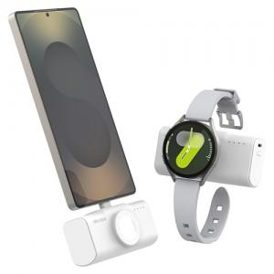 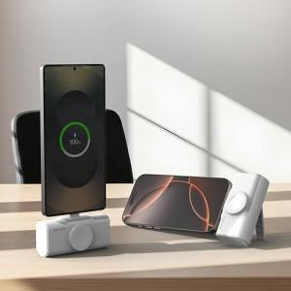 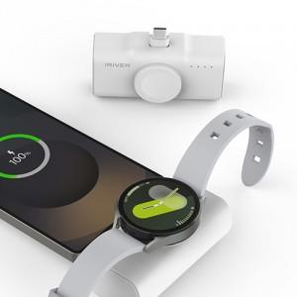

【상세/제작정보】 | 갤럭시워치, 애플워치 공용 호환 모델

【인쇄/포장옵션】 | 레이저 / 포장지포장

【공급단가】 | 수량 | 20~ | 50~ | 100~ | 300~ | 1,000~
*VAT별도 | 단가 | 18,400원 | 17,300원 | 16,700원 | 16,000원 | 15,400원

【상품 URL】 | https://www.synergygift.co.kr:443/src/goods_detail.php?gdno=44985

